Накладная-№3
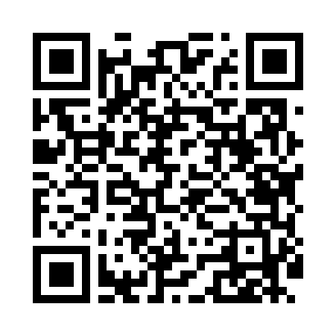
Номер товарно-транспортной накладной: |  |  | Торговый представитель: Kamol aka
Поставщик: Toshkent falcon fly 2 |  |  | Телефон торгового представителя: +998979626299
Дата отгрузки: 29.11.2025 |  |  | Контрагент: """" Klient
Дата консигнации: |  |  | Адрес:
Доставщик: |  |  | Телефон:
Телефон доставщика:
Время заказа: 29.11.2025 09:19:00
№ | Штрих-код | Название товаров (работ,услуг) | Количество | Количество в кейсе | Цена | Сумма
 |  |  | 33 |  |  | 99.9
1 | 6968300186432 | Тарелка керамические 10 DB-86-43 | 3 | 3 шт. | 4 | 12
2 | 2010635644225 | Керамический чайник 1000ml DB-86-45 | 2 | 2 шт. | 7 | 14
3 | 6968322520191 | Керамика Салатница DB-86-59 | 3 | 3 шт. | 4 | 12
4 | 6917325386266 | Керамическая тарелка, 25×13.5 см, DB-86-26 | 3 | 3 шт. | 3.20 | 9.60
5 | 6823541213012 | Круглая разделочная доска, из бамбука 28см DB -13-5 | 3 | 3 шт. | 2.30 | 6.90
6 | 6976861190072 | Швабра для мытья пола 1097-S9 DB-83-168 | 3 | 3 шт. | 3.40 | 10.20
7 | 6998798654656 | Металлическая подставка для Бумаги KD61-7915, Tissue Rack DB-2-18 | 5 | 5 шт. | 0.90 | 4.50
8 | 6968300186401 | Пялушка керамические 4.5 DB-86-40 | 6 | 6 шт. | 1.70 | 10.20
9 | 6968300186449 | Тарелка керамические DB-86-44 | 4 | 4 шт. | 5 | 20
10 | 6950024760036 | Ложка столовая 102-86 | 1 | 1 шт. | 0.50 | 0.50
Итого: 99.9$|->UZS: 1,248,750.00

